Тит лист
Муниципальное общеобразовательное бюджетное учреждение средняя общеобразовательная школа с. Тубинский муниципального района Баймакский район Республики Башкортостан

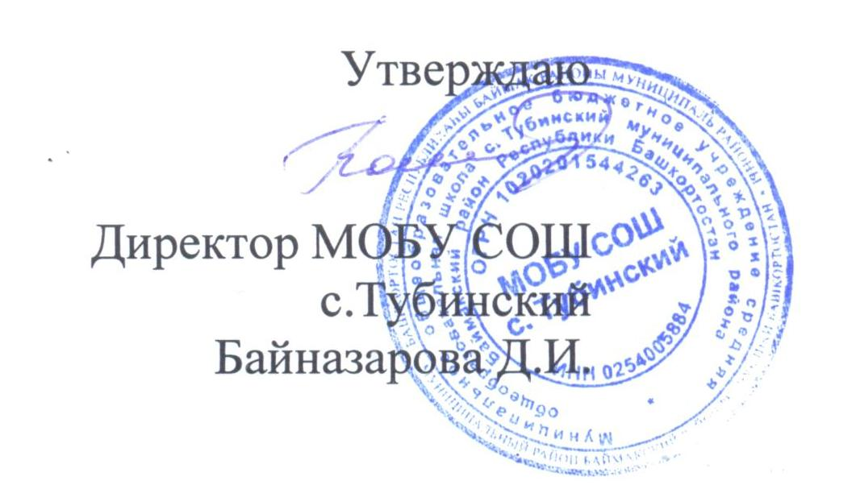

Примерное 2-х недельное меню для детей с 7 до 11 лет
весенне – летний период

